Sheet1
사용자 | 페이지 | 구현위치 | 요소 | 구체적인 기능 | 테이블명 | 컬럼명 | 비고 | 구현담당자 및 우선순위
구직자 | 스킬핏 | BI+웹 | 요소1 | 임의의 구직자들 보유 기술스택 종류+숙련도 확인 | slv_monitor_user | employee_id education career job skills_current skfn_current | 분석팀 논의 필요 | 민지1
 |  |  |  | 내 보유 기술스택 종류+숙련도 & 임의의 기술스택 종류+숙련도 비교 | slv_monitor_user | employee_id education career job skills_current skfn_current
 |  |  |  |  | slv_career_js_posting_company | company_name_s posting_id posting_title_j job_category_kor posting_tech_stack company_keywords_jumpit company_type industry exp_min exp_max edu_category
 |  |  |  |  | slv_monitor_user | employee_id posting_id
 | 커리어핏 | BI+웹 | 요소2 | 각 직무에 따른기술스택 연차별 평균 연봉 각 기술스택에 따른 연차별 평균 연봉 연차 대비 연봉 성장률 게이지 |  |  | 분석팀 논의 필요 | 누림1
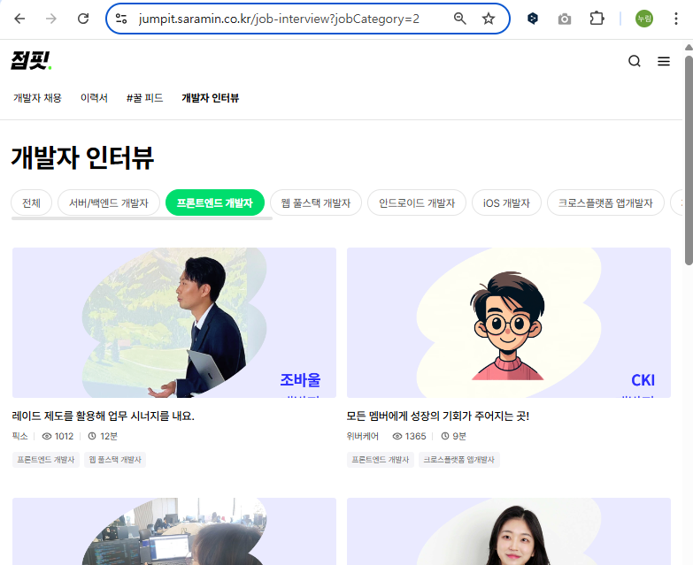
 |  |  |  |  |  |  | 분석팀 논의 필요
 |  |  | 요소3 | 학습 로드맵 링크 | brz_jumpit_posting | job_category |  | 지민5
 |  |  | 요소4 | 개발자인터뷰 (기존 점핏 기능 연결) | 링크 | 점핏 | 개발자 인터뷰 | 바로 웹 만들기 | 지민6
 | 채용핏(구직자) | 웹 | 요소5 | 채용관련트렌드(직무나 스킬고르면 →) 1) 채용공고개수 | brz_saramin_posting | posting_id saramin_posting_collection_time |  | 지민3
 |  |  |  | 채용관련트렌드(직무나 스킬고르면 →) 2) 구직자수 | brz_employee_info | employee_id job
 |  |  |  | 채용관련트렌드(직무나 스킬고르면 →) 3) 등록기업수 | brz_saramin_posting | company_name
 |  |  |  | 채용관련트렌드(직무나 스킬고르기 필터) | brz_saramin_posting | work_location
 |  |  |  |  | brz_jumpit_posting | posting_id job_category posting_tech_stack
 |  |  | 요소6 | 채용관련트렌드: 인기직무 | brz_jumpit_posting | posting_id job_category |  | 지민3
 |  |  |  |  | brz_saramin_posting | posting_id saramin_posting_collection_time
 |  |  | 요소7 | 채용관련트렌드: 요즘폼미친기업s (기존 점핏 기능 연결) | 링크 | https://jumpit.saramin.co.kr/theme/hitmi |  | 지민4
 |  |  | 요소8 | 모델관련트렌드(허깅페이스 인기있는 모델 순위) | brz_hf_meta | id pipeline_tag library_name likes downloads last_modified |  | 지민2
 |  |  | 요소9 | 모델관련트렌드(허깅페이스 인기 유저 or 조직이 올린 모델) | brz_hf_meta | id author pipeline_tag library_name likes downloads last_modified |  | 지민2
 |  |  |  |  | brz_hf_community | author_name repo_owner_type = org author_follower_count
 |  |  | 요소10 | 회원님을위한 AI 추천 포지션을 보고싶다면? (기존 점핏 기능 연결) |  |  |  | 지민4 광고배너너낌
기업 | 채용핏(기업) | 웹 | 요소1 | 이전 지원자 목록 및 요약정보 보기 | slv_monitor_user | employee_id employee_name age gender education career job skills_current posting_id |  | 지민1 | 오옹 내 이름이 많아
 |  |  |  |  | brz_saramin_posting | company_name posting_id |  |  | 세상이 김지민으로 가득해
 |  |  |  | 이전 지원자 목록 및 요약정보 보기 필터 (직무종류, 공고제목, 경력, 기술스택종류) | slv_monitor_jumpit_posting | job_category_kor |  |  | 6번 클론까지 있는데 나는 몇 번이지
 |  |  |  |  | brz_saramin_posting | posting_title
 |  |  |  | 성장 지원자 먼저 보기 | slv_monitor_user | skills_current skfn_current skills_past skfn_past
 |  |  |  | 지원자 선택하기 → 상세 정보 확인하기 2-1) 기술스택변화그래프 + 필터 지원자의 보유 스킬 및 숙련도 확인 (그래프) |  | 위에서 불러온 데이터임 | 웹에서 데이터 필터 기능 구현 가능? 지민님 논의 필요 품 많이 들면 BI 구현 (근데 웹에서 건 필터가 BI에 안 걸려서 시연할 지원자마다 따로따로 만들고 링크 줘야댐)
 |  |  |  | 지원자 선택하기 → 상세 정보 확인하기 2-2) 기술스택변화그래프 + 필터 회사에 그동한 지원한 (지원자 선택시 필터를 건 경우 필터도 적용된) 다른 지원자의 보유 스킬 현황을 기반으로 선택한 지원자의 상대적인 적절함 안내 (그래프 / 툴팁 혹은 막대그래프경계선 / 텍스트) |  | 위에서 불러온 데이터임
 |  |  |  | 선택한 지원자 이력서 열람하기
 |  |  |  | 선택한 지원자 후보자 저장하기
 |  |  |  | 선택한 지원자 오퍼 보내기
 | 공고핏 | BI+웹 | 요소2 | 우리 공고의 현황에 대한 확인 (카드 1: 공고 수, 카드 2: 미정, 차트1: 공고별 지원자 수, 공고 리스트 ) | slv_monitor_jumpit_posting | posting_id hiring_process_clean -> 이것만 조인하는 용도 |  | 시온1
 |  |  |  |  | slv_career_company_jobcategory | company_name_s posting_id posting_title_j job_category_kor posting_tech_stack -> 스택 수 파생컬럼 생성 company_type exp_min exp_max education_s edu_category start_datetime -> datetime형태로 변환 end_datetime -> datetime형태로 변환 posting_views_total -> 널값 : 0 으로 처리해야 applicants_total -> 널값 : 0 으로 처리해야
 |  |  |  |  | slv_monitor_user | employee_id job age education career skills_current hope_salary posting_id last_precoess
 |  |  |  | 채용공고 (기술스택관련) 작성에 도움이 되는 인사이트 주기: 바차트 - 구직자 스킬 보유량 | 위에서 불러온 데이터임 |  |  | 시온2
 |  |  |  | 채용공고 (기타 예: 태그) 수정에 도움이 되는 인사이트 주기: 박스 플롯 - 태그 수/조회 및 지원자 수 |  |  |  | 시온3
 |  |  |  | 채용공고 작성하러 가기~ 로 연결: 링크만 - 링크 주세여 |  |  |  | 시온4
 |  |  |  | 채용과정 수정에 도움이 되는 인사이트 주기: 채용탈락전형 바이올린 플롯 |  |  |  | 시온5
 |  |  |  | 공고당 평균 지원자수 | brz_saramin_posting | posting_id application_format
 |  |  |  | 공고당 평균 매칭률 (타사 = 매칭률 높은 기업)
 |  |  |  | 공고당 평균 매칭률 1) 스택 매칭률 ; 자사 공고 스택 / 타사 공고 스택 / 자사 지원자 스택 | brz_jumpit_posting | posting_id posting_tech_stack job_category
 |  |  |  |  | brz_employee_info | employee_id skills_current skfn_current posting_id
 |  |  |  | 공고당 평균 매칭률 2) 연봉 매칭률 ; 자사 공고 연봉 / 타사 공고 연봉 / 자사 지원자 희망 연봉 |  | 대부분 '회사 내규에 따름', '면접 후 협의' 등이라 따지는 게 의미 없을 듯
 |  |  |  | 공고당 평균 매칭률 3) 학력 매칭률 ; 자사 공고 학력 / 타사 공고 학력 / 자사 지원자 학력 | brz_jumpit_posting | posting_id education job_category
 |  |  |  |  | brz_employee_info | employee_id education posting_id
 |  |  |  | 공고당 평균 매칭률 4) 경력 매칭률 ; 자사 공고 경력 / 타사 공고 경력 / 자사 지원자 경력 | brz_jumpit_posting | posting_id experience job_category
 |  |  |  |  | brz_employee_info | employee_id expeirence posting_id
 |  |  |  | 관심 기업수 | brz_saramin_company | company_name company_bookmarks_total
 |  |  |  | 기업 키워드 검색 수 | brz_saramin_company | company_name comapany_keyword_search_count_monthly

